상품제안서
L홀더화일(컬러인쇄)-부분투명(부분백색) | 상품코드: S04447

 |  |  |  |  |  |  | 02-713-8555 | www.synergygift.co.kr
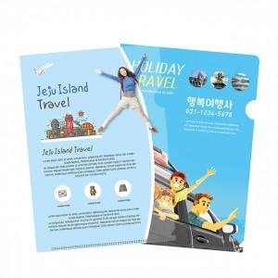

【상세/제작정보】 | .

【인쇄/포장옵션】 | 풀칼라 / 비규격미포장

【공급단가】 | 수량 | 1,000~ | 2,000~ | 3,000~ | 5,000~ | 10,000~
*VAT별도 | 단가 | 320원 | 310원 | 300원 | 290원 | 280원

【상품 URL】 | https://www.synergygift.co.kr:443/src/goods_detail.php?gdno=12696

